主城界面
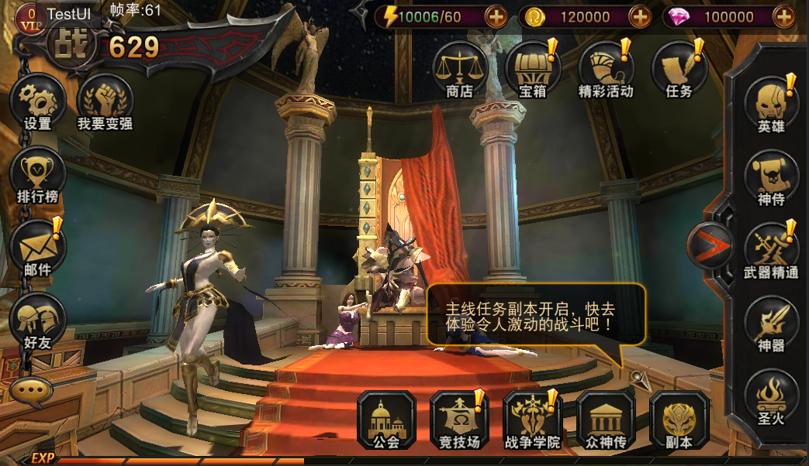
主界面说明：
概述： | 主界面展示出当前出战神侍的模型、名称、等级、进阶阶段、星级、主角模型、主角等级、玩家昵称、称号信息
 | 当上述信息发生变更时，关闭其它界面或从关卡返回回到主城需要实时更新这些信息
 | 注：主界面所有展示模型的随机动作各自独立随机
详细描述： | 1_1、出战神侍1神侍等级、名称、进阶等级
 | 1_2、出战神侍1星级，当前为几星则显示几颗星，居中显示
 | 1_3、出战神侍1模型（有武器的要带上武器），模型会做指定的随机动作，具体读取配置表
 | 1_4、玩家等级、昵称
 | 1_5、玩家称号，显示玩家当前所展示的称号，若无称号，则不显示
 | 1_6、出战神侍2的信息，具体显示同神侍1
 | 注：点击神侍模型弹出神侍列表界面；点击主角模型弹出英雄信息界面

1_5
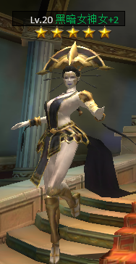
1_1
Lv.20 黑暗女神女+2
Lv.20 顽强的小强
1_4
随机动作： | 1、默认动作，正常情况下，无其它动作时播放的动作
 | 2、特殊动作，多个，每个特殊动作包括动作名、 播放概率、冷却时间
 | 3、动作播放以单个动作结束为节点，结束后才会进行下1个动作
 | 4、动作结束时刻：自然结束（动作播放完）、中断结束（玩家打开UI界面）
1_2
 | 5、播放概率：若该动作不在冷却时间内，在动作结束时刻会进行概率随机，若判定触发则播放该动作，
 | 触发播放后就会进入冷却

1_6
表结构 | ID | 初始动作 | 默认动作 | 特殊动作1 | 特殊动作2 | 特殊动作3
 | id | 动作名 | 动作名 | 动作名1,动作名2|播放概率|冷却时间
1_3
 | 注：此表通用、适用于神侍界面、神侍召唤界面
 | 初始动作定义为打开界面时播放的动作，若为-1，则表示不指定初始动作，按照正常动作流程进行随机
 | 特殊动作为空表示无该特殊动作

